Sheet1
1. แก้ไขบัญชีกระทบยอดเจ้าหนี้ 11002709 และ 11002710 จาก 1110200010 ให้เป็น 2110100010 เพื่อป้องกันการบันทึกรายการใหม่ผิดเพิ่ม

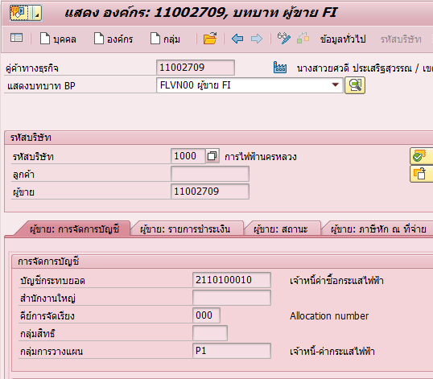
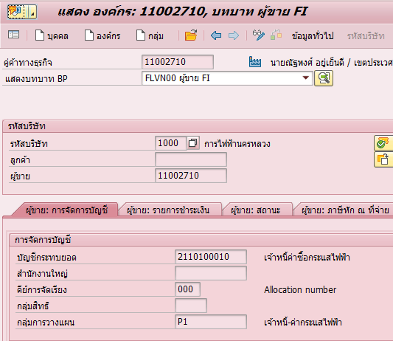

2. ตรวจสอบรายการที่มีการบันทึกรายการไปแล้วด้วยบัญชีกระทบยอดที่ไม่ถูกต้อง

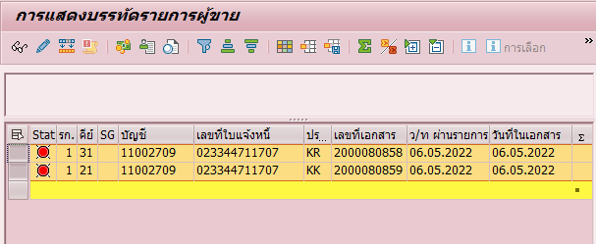
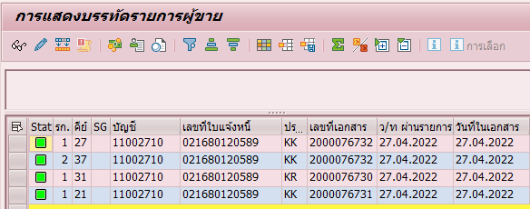

 | มีการบันทึกรายการตั้งหนี้-ลดหนี้คงค้างที่ยังไม่ได้หักล้างในเดือน 5 |  |  |  |  | มีการบันทึกรายการและหักล้างภายในเดือน 4 ไม่กระทบกับงบการเงิน ไม่ต้องทำการแก้ไข

3. แนวทางการแก้ไข 3 แบบ

 | 3.1 วิธีที่ 1 กลับรายการเอกสาร และตั้งหนี้ค่าซื้อไฟใหม่ภายในเดือน 5

 |  | 3.1.1 แก้ไขบัญชีกระทบยอดให้เป็นตัวที่ผิด (1110200010) และกลับรายการเอกสารที่เกี่ยวข้องเพื่อให้ยอดรวม 1110200010 เป็น 0
 |  |  | เจ้าหนี้ 11002709 | BP
 |  |  | เอกสาร 1100015875/2022 | FBRA
 |  |  | เอกสาร 2000080859/2022 | FB08
 |  |  | เอกสาร 2000080858/2022 | FB08

 |  | 3.1.2 แก้ไขบัญชีกระทบยอดให้เป็นตัวที่ถูก (2110100010) และ ส่ง Text file จาก ISU เพื่อตั้งหนี้ค่าซื้อไฟใหม่ด้วยบัญชีกระทบยอดที่ถูกต้องผ่านโปรแกรม ZFIAPI010
 |  |  | เลขที่ใบแจ้ง 023344711707 | ZFIAPI010

 |  | 3.1.3 หักล้างบัญชี 9110000110 อีกครั้ง (แทนเอกสาร 1100015875/2022)

 | 3.2 วิธีที่2 ดำเนินการจ่ายเงินและหักล้างเอกสารตั้งหนี้ตามปกติด้วยบัญชีที่ผิด (จบในเดือน)

 |  | 3.2.1 แก้ไขบัญชีกระทบยอดให้เป็นตัวที่ผิด (1110200010) และดำเนินการหักล้าง/จ่ายเงินเจ้าหนี้ตามปกติ เพื่อให้ยอดรวมบัญชีที่ผิดเป็น 0
 |  |  | เจ้าหนี้ 11002709 | BP
 |  |  | เอกสาร 2000080859/2022
 |  |  | เอกสาร 2000080858/2022

 |  | 3.1.2 แก้ไขบัญชีกระทบยอดกลับให้เป็นตัวที่ถูก (2110100010)
 |  |  | เจ้าหนี้ 11002709 | BP

 | 3.3 วิธีที่ 3 ดำเนินการจ่ายเงินและหักล้างเอกสารตั้งหนี้ตามปกติด้วยบัญชีที่ผิด (ข้ามเดือน)

 |  | 3.3.1 ณ วันสุดท้ายของงวดปัจจุบัน บันทึกปรับปรุงรายการจากเจ้าหนี้บัญชีกระทบยอดผิด ไปยังเจ้าหนี้บัญชีกระทบยอดถูก เพื่อให้แสดงรายการในงบถูกต้อง ณ วันสิ้นเดือน (ข้อมูลหลักเจ้าหนี้ระบุเป็นบัญชีกระทบยอดที่ถูก)

 |  | Choose 2000080858/2022 | Dr. เจ้าหนี้บัญชีกระทบยอดผิด | F-51 | ณ วันที่ 31.05.2022
 |  |  | Cr. เจ้าหนี้บัญชีกระทบยอดถูก

 |  | Choose 2000080859/2022 | Dr. เจ้าหนี้บัญชีกระทบยอดถูก | F-51
 |  |  | Cr. เจ้าหนี้บัญชีกระทบยอดผิด

 |  | 3.3.2 ณ วันที่ 1 ของงวดถัดไป กลับรายการเอกสารทั้ง 2 รายการ เพื่อให้รายการกลับไปอยู่กับบัญชีกระทบยอดที่ผิดตามเดิม ณ งวดใหม่
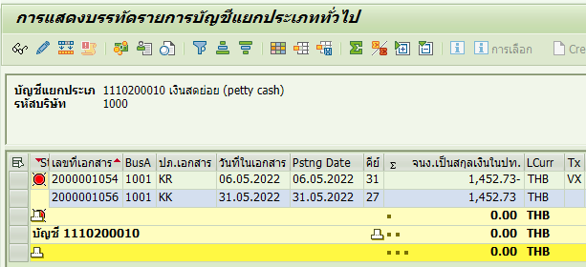
 |  | 29XXXXXXXX | Dr. เจ้าหนี้บัญชีกระทบยอดถูก | FBRA
 |  |  | Cr. เจ้าหนี้บัญชีกระทบยอดผิด

 |  | 29XXXXXXXX | Dr. เจ้าหนี้บัญชีกระทบยอดผิด | FBRA
 |  |  | Cr. เจ้าหนี้บัญชีกระทบยอดถูก

 |  | 3.3.3 ดำเนินการจ่ายเงินและหักล้างเอกสารตั้งหนี้ตามข้อ 3.2

 |  |  |  | ณ วันที่ 31.05.2022



 |  |  |  | ณ วันที่ 31.05.2022

 |  |  |  | ณ วันที่ 01.06.2022

 |  |  |  | ณ วันที่ 01.06.2022

